Hoja1
UniversoCierto

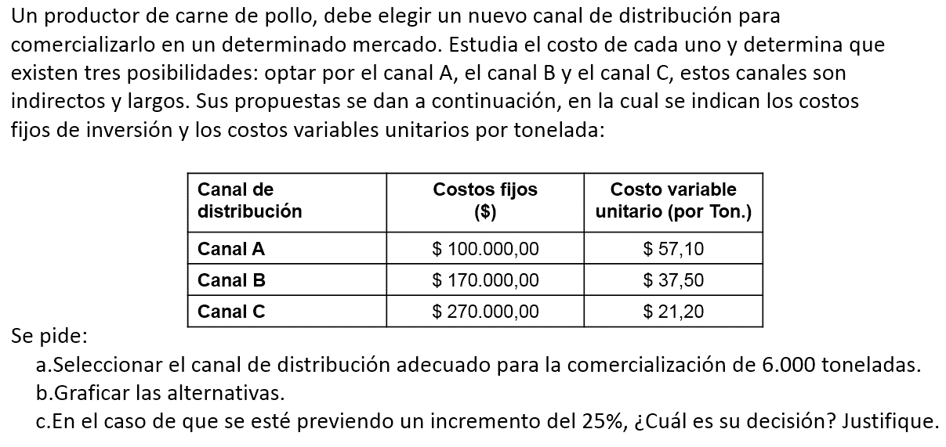

A)_
 | Toneladas | Canal A | Canal B | Canal C
 | X = | $ | $ | $
 | 0 | 100000 | 170000 | 270000
 | 1000 | 157100 | 207500 | 291200
 | 2000 | 214200 | 245000 | 312400
 | 3000 | 271300 | 282500 | 333600
 | 4000 | 328400 | 320000 | 354800
 | 5000 | 385500 | 357500 | 376000
 | 6000 | 442600 | 395000 | 397200
 | 7000 | 499700 | 432500 | 418400
 | 8000 | 556800 | 470000 | 439600
 | 9000 | 613900 | 507500 | 460800
 | 10000 | 671000 | 545000 | 482000

Para distribuir 6000 toneladas el canal adecuado es B, el minimo costo es $395000

B)_
 | A(x)=100000+57.10*X | B(x)=170000+37.50*X | C(x)=270000+21.20*x
0 | 100000 | 170000 | 270000
1000 | 157100 | 207500 | 291200
2000 | 214200 | 245000 | 312400
3000 | 271300 | 282500 | 333600
4000 | 328400 | 320000 | 354800
5000 | 385500 | 357500 | 376000
6000 | 442600 | 395000 | 397200
7000 | 499700 | 432500 | 418400
8000 | 556800 | 470000 | 439600
9000 | 613900 | 507500 | 460800
10000 | 671000 | 545000 | 482000

Incremento = (6000*25)/100
= 1500 +6000
= 7500
C)_

 | Toneladas | Canal A | Canal B | Canal C
 | X = | $ | $ | $
 | 7500 | 528250 | 451250 | 429000
Para distribuir 7500 toneladas el canal adecuado es c, el minimo costo es $429000

